Tabelle1
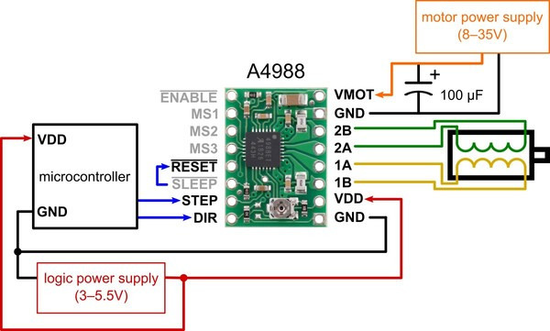
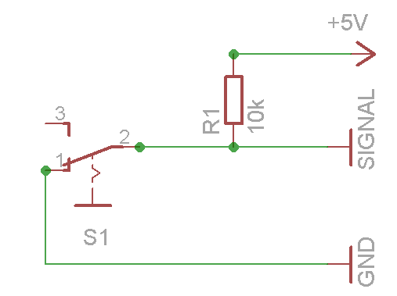
Pin Mapping ESP32
 |  |  |  |  | Endstop Switch

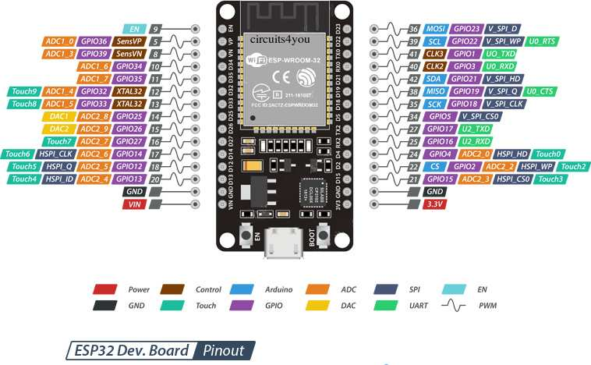
 | Beschreibung | Pin | Pin | Beschreibung
 |  | EN | GPIO23
 |  | GPIO36 | GPIO22
 |  | GPIO39 | GPIO1
 | VerticalMotor_DIR | GPIO34 | GPIO3 | Motor Feeder
 | VerticalMotor_STEP | GPIO35 | GPIO21 | Motor Kette
 | VerticalMotor_SLEEP | GPIO32 | GPIO19 | Motor Magazin
 | VerticalMotor_RST | GPIO33 | GPIO18 | Motor Speeder bwd
 | VerticalMotor_EN | GPIO25 | GPIO5 | Motor Speeder fwd
 | HorizMotor_DIR | GPIO26 | GPIO17 | TX
 | HorizMotor_STEP | GPIO27 | GPIO16 | RX
 | HorizMotor_SLEEP | GPIO14 | GPIO4 | Endstop Feeder
 | HorizMotor_RST | GPIO12 | GPIO2 | Endstop Horizontal
 | HorizMotor_EN | GPIO13 | GPIO15 | Endstop Vertikal
 |  | GND | GND
 |  | VIN | 3,3V

